ADM 1005
견본 작업 지시서

바이어 |  | 스타일 | 작업용도 |  | 담당영업 | 담당자 | 부공정 (Washing / Dying) | 샘플실 :
WALMART |  | 100078323 | ADM |  | 2-3-2 | 김소정/홍승우 |  | 워싱있음 :
No | Description Row |  |  | 3T | PTTN | Sketch Comment
1 | 앞판 바디 기장(hps~밑단 엣지) |  |  | 15.25 | 15.625
2 | 넥 너비(씸~씸) |  |  | 6.5
3 | 앞목 깊이(hps~cf 넥 씸) |  |  | 2.25
4 | 뒷목 깊이(hps~CB 넥씸) |  |  | 0.875 | 1
4 | 카라 높이(@CB) |  |  | 2.25 | 2.25
5 | 카라 엣지 길이 |  |  | 14 | 13.875
6 | 어깨 너비 |  |  | 10.75 | 10.25
7 | 어깨 경사도 |  |  | 0.75
7 | 어깨 포워드 |  |  | 0.25
8 | 앞품 위치(HPS~) |  |  | 4.5
9 | 앞품 너비 |  |  | 9.25 | 9
10 | 뒷품 위치(HPS~) |  |  | 4.5
11 | 뒷품 너비 |  |  | 9.75 | 9.5
12 | 체스트(암홀에서 1" 아래) |  |  | 13
13 | 암홀 스트레이트 |  |  | 6 | 5.875
14 | 소매 기장(CB~) |  |  | 19 | 19.25
15 | 바이셉(암홀에서 1" 아래) |  |  | 5.25
16 | 소매 오프닝 (RELAXED) |  |  | 2.875 | 3
17 | 소매 오프닝(EXTENDED) |  |  | 3.25
원단)
겉감 : 쉘파
우븐원단: CF 플라켓
져지 : 주머니감
부자재)
스냅 : CF 오프닝
접밴드 : 소매 오프닝 , 밑단 오프닝
모빌론 : 어깨씸
백넥테이프 : 넥
18 | 밑단 스트레이트 (RELAXED) |  |  | 13
19 | 밑단 스트레이트(EXTENDED) |  |  | 13.75
10/13 패턴 수정 COMMENT
100029030 과 타겟스펙 및 쉐입 최대한 동일
디테일은 참고샘플과 동일
20 | 플라켓 너비 |  |  | 1
21 | 플라켓 길이 |  |  | 8.25 | 8.375
22 | 박스 스티치 높이(CF 플라켓) |  |  | 0.5
23 | 버튼 간격 |  |  | 2.125
24 | 첫번째 단추 위치 |  |  | 0.625
25 | 포켓 위치(밑단햄~) |  |  | 1.5
26 | 온씸 포켓 오프닝 |  |  | 3.75
27 | 소매 &밑단 바인딩 높이 |  |  | 0.375
21 | 미니멈 넥 스트레치 |  |  | 22
10/13 패턴 수정 COMMENT
https://www.abercrombie.com/shop/wd/kids/p/flannel-shirt-jacket-45408819?categoryId=6316558&seq=01&faceout=life1
22
메인라벨 : CB 에서 1/2" 아래
사이즈라벨: 메인라벨 옆에 샘플 처럼
케어라벨: 입었을 때 왼쪽에 헴으로 부터 5" 위에
네임라벨 : 입었을 때 왼쪽에 헴에서 2" 위, 지퍼 이빨로부터 3" 떨어진 곳에
23
우븐+우븐 / 우븐+니트 조인씸 : 인타록 작업
니트+니트 조인씸 : 니혼오바
SPI : 11~13 (최대한 12로 작업 될 수 있도록)
- 재봉사 바디 DTM
- 60/3 사용
21
22
23
24
25
26
27

쉘파 겉: 가지런하고 장모가 겉
우븐 겉: 더 유광인쪽이 겉

어깨 )
-별도 스티치 없이 니혼오바 합봉
- 0608 모빌론 삽입
카라)
- 제원단 두겹 셋인 -> 탑엣지 씸 있음 - GG 테이프로 백넥 테이프 작업 (CF~ CF 까지 )
-> 플라켓 안쪽으로 들어가게 부착

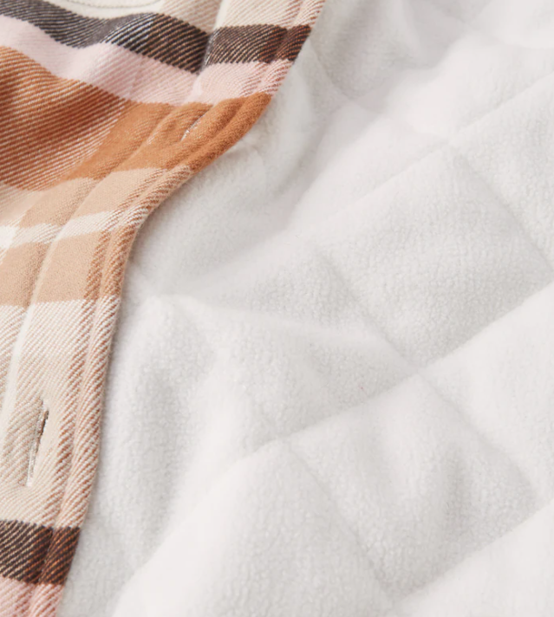

CF 오프닝) 비접착 심지 부착
- 제원단 두겹 셋인
- 입어서 오른쪽 위로 올라오게 - 둘레로 엣지 스티치
- AB파트 우븐원단 두겹 클린피니쉬 후 스냅 4EA
- CD파트 우븐 원단 두겹 클린피니쉬 후 스냅
**심지 4겹 모두 부착

온씸 주머니)
-오프닝: 끝오바 후 턴백 -> 1/4" 한줄 본봉
- 위 아래 1/4 가로 바텍
- 손바닥 메쉬+ 제원단 무까데 눌러박기
(무까데 끝오바 처리)
-포켓백 둘레로 몸판에 본봉 스티치 누르기

소매 & 밑단 )
- 3/4" 접밴드 폴딩 후 3/8"완성
- 1/16" 한줄 체인

AFM
SAMPLE WORKSHEET

바이어 |  | 스타일 | 작업용도 |  | 담당영업 | 담당자 | 부공정 (Washing / Dying) | 샘플실 :
WALMART |  | 100078323 | Factory practice sample |  | 2-3-2 | 김소정/홍승우 |  | 워싱있음 :
No | Description Row |  |  | 3T | PTTN | Sketch Comment
1 | CF length(hps to bottom edge) |  |  | 15.25
2 | Neck length(seam to seam) |  |  | 6.5
3 | Front neck depth (hps to CF neck seam) |  |  | 2.25
4 | Back neck depth (hps to CB neck seam) |  |  | 0.875
4 | Collar height(at CB) |  |  | 2.25
5 | Collar edge length |  |  | 14
6 | Across shoulder |  |  | 10.75
7 | Shoulder slope |  |  | 0.75
7 | Forward shoulder |  |  | 0.25
8 | Across front placement from HPS |  |  | 4.5
9 | Across front |  |  | 9.25
10 | Across back placement from HPS |  |  | 4.5
11 | Across back |  |  | 9.75
12 | Bust/chest, 1" below armhole |  |  | 13
13 | Armhole straight |  |  | 6
14 | Sleeve length from CB neck, 3PT measurement |  |  | 19
15 | Bicep, 1" below armhole |  |  | 5.25
16 | Sleeve opening(relaxed) |  |  | 3
17 | Sleeve opening(extended) |  |  | 3.25
Fabric)
body : sherpa
CF placket : woven fabric
mesh : pocketing
subsidiaries)
Snap button : CF placket
Folded band : Sleeve opeining, Sweep opening
Mobilon : Shoulder Seam
Back neck tape : at neck
18 | Sweep straight(relaxed) |  |  | 13
19 | Sweep straight(extended) |  |  | 13.75
20 | Placket width |  |  | 1
21 | Placket length |  |  | 8.125
22 | Box stitch height at CF placket |  |  | 0.5
23 | Button placing |  |  | 2
24 | First button placement |  |  | 0.625
25 | Pocket position from sweep hem |  |  | 1.5
26 | Onseam pocket opening |  |  | 4
27 | Sleeve & sweep binding height |  |  | 0.375
21 | Minimum neck stretch |  |  | 22
22
23
카라)
- 제원단 두겹 셋인 -> 탑엣지 씸 있음 - GG 테이프로 백넥 테이프 작업 (CF~ CF 까지 )
-> 플라켓 안쪽으로 들어가게 부착
21
Main label : 1/2" below CB
Size label: Beside main label as sample
Care label: On wearer's left side, 3" above sweep hem
Name label : On wearer's left side, 2" above sweep hem, 3" from CF
woven + woven / woven + knit join seam : 5thread safety stitch
knit + knit join seam : 2needle 4thread overedge
SPI : 11~13 (Please tryFactory practice sample to maintain 12)
- thread color : dtm to fabric
22
23
24
25
26
27
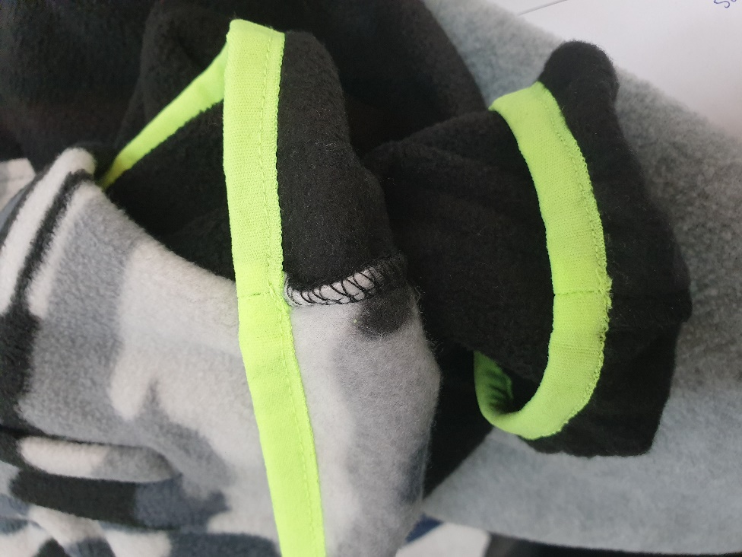 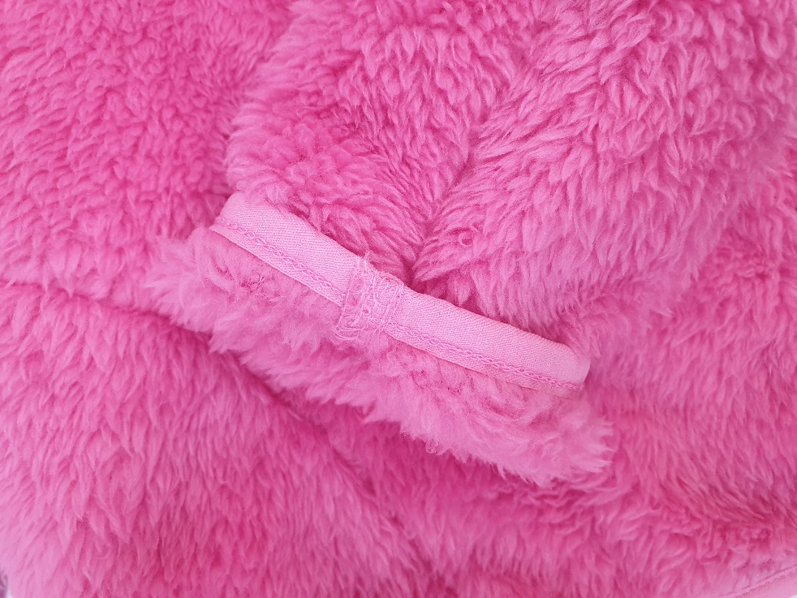

face of sherpa : longer and organized fur
face of woven fabric : more glossy

Collar)
- self fabic 2 layers set-in-> seam at top edge - use GG twill tape for back neck tape (from CF to CF)
-> Should be placed inside placket

Shoulder )
-join with 2needle 4thread overedge without other stitches
- insert 0608 mobilon

CF opening) Use fusible interlining
- 8 1/4" length 1" width
- self fabric 2 layers placket
- >Wearer's right side should be coming up - edge stitch around placket
- A/Bpart - woven fabric 2 layers clean finish, then snap 4eah
- C/Dpart - woven fabric 2 layers clean finish, then snap
**use interlining at all 4 parts
- 1/2" height box stitch at bottom of placket

Sleeve & sweep)
- 3/8" when completed folded band
- 1/16" SN chain stitch
- Not clean finish when joining folded band
-> Unlike sample sent, sleeve&body seam should be hidden under binding

Onseam pocket)
- Opening : Overlock at end, turnback 0> 1/4" SN lockstitch
- 1/4" horizontal bartack at top&bottom
- Face of the hand = mesh fabric + self fabric facing stitch(overlock at end at facing)
- SN lockstitch at body around pocket bag edge

